Tabelle1
 | angle*180/pi
 | angle In Radians | 0 | 0.2 | 0.4 | 0.6 | 0.8 | 1 | 1.2 | 1.4 | 1.6 | 1.8 | 2 | 2.2 | 2.4 | 2.6 | 2.8 | 3 | 3.1415926536 | 3.2 | 3.4 | 3.6 | 3.8 | 4 | 4.2 | 4.4 | 4.6 | 4.8 | 5 | 5.2 | 5.4 | 5.6 | 5.8 | 6 | 6.2831853072 | Values | PiValues | angle | sin | cos | m
X | cos | 1.00 | 0.98 | 0.92 | 0.83 | 0.70 | 0.54 | 0.36 | 0.17 | -0.03 | -0.23 | -0.42 | -0.59 | -0.74 | -0.86 | -0.94 | -0.99 | -1.00 | -1.00 | -0.97 | -0.90 | -0.79 | -0.65 | -0.49 | -0.31 | -0.11 | 0.09 | 0.28 | 0.47 | 0.63 | 0.78 | 0.89 | 0.96 | 1.00 | 1 | 0.3142 | 18 | 0.31 | 0.95 | 0.325
Y | sin | 0.00 | 0.20 | 0.39 | 0.56 | 0.72 | 0.84 | 0.93 | 0.99 | 1.00 | 0.97 | 0.91 | 0.81 | 0.68 | 0.52 | 0.33 | 0.14 | 0.00 | -0.06 | -0.26 | -0.44 | -0.61 | -0.76 | -0.87 | -0.95 | -0.99 | -1.00 | -0.96 | -0.88 | -0.77 | -0.63 | -0.46 | -0.28 | 0.00 | 2 | 0.6283 | 36 | 0.59 | 0.81 | 0.727
 | arctan | 0.00 | 0.20 | 0.40 | 0.60 | 0.80 | 1.00 | 1.20 | 1.40 | 1.60 | 1.80 | 2.00 | 2.20 | 2.40 | 2.60 | 2.80 | 3.00 | 3.14 | -3.08 | -2.88 | -2.68 | -2.48 | -2.28 | -2.08 | -1.88 | -1.68 | -1.48 | -1.28 | -1.08 | -0.88 | -0.68 | -0.48 | -0.28 | 0.00 | 3 | 0.9425 | 54 | 0.81 | 0.59 | 1.376
 | angle | 0 | 11 | 23 | 34 | 46 | 57 | 69 | 80 | 92 | 103 | 115 | 126 | 138 | 149 | 160 | 172 | 180 | -177 | -165 | -154 | -142 | -131 | -119 | -108 | -96 | -85 | -74 | -62 | -51 | -39 | -28 | -16 | 0 | 4 | 1.2566 | 72 | 0.95 | 0.31 | 3.078
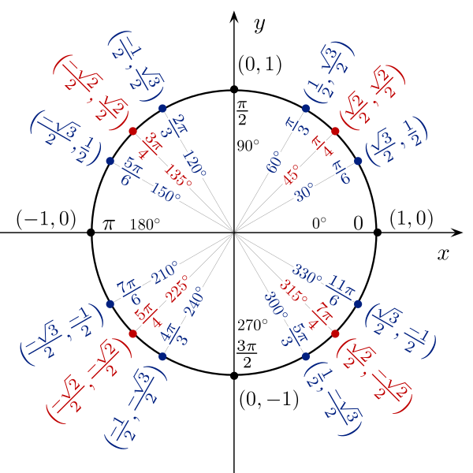
 |  |  |  |  |  |  |  |  |  |  |  |  |  |  |  |  |  |  |  |  |  |  |  |  |  |  |  |  |  |  |  |  |  |  | 5 | 1.5708 | 90 | 1.00 | 0.00 | inf
 |  |  |  |  |  |  |  |  |  |  |  |  |  |  |  |  |  |  |  |  |  |  |  |  |  |  |  |  |  |  |  |  |  |  | 6 | 1.8850 | 108 | 0.95 | -0.31 | -3.078
 |  |  |  |  |  |  |  |  |  |  |  |  |  |  |  |  |  |  |  |  |  |  |  |  |  |  |  |  |  |  |  |  |  |  | 7 | 2.1991 | 126 | 0.81 | -0.59 | -1.376
 |  |  |  |  |  |  |  |  |  |  |  |  |  |  |  |  |  |  |  |  |  |  |  |  |  |  |  |  |  |  |  |  |  |  | 8 | 2.5133 | 144 | 0.59 | -0.81 | -0.727
 |  |  |  |  |  |  |  |  |  |  |  |  |  |  |  |  |  |  |  |  |  |  |  |  |  |  |  |  |  |  |  |  |  |  | 9 | 2.8274 | 162 | 0.31 | -0.95 | -0.325
 |  |  |  |  |  |  |  |  |  |  |  |  |  |  |  |  |  |  |  |  |  |  |  |  |  |  |  |  |  |  |  |  |  |  | 10 | 3.1416 | 180 | 0.00 | -1.00 | 0.000
 |  |  |  |  |  |  |  |  |  |  |  |  |  |  |  |  |  |  |  |  |  |  |  |  |  |  |  |  |  |  |  |  |  |  | 11 | 3.4558 | 198 | -0.31 | -0.95 | 0.325
 |  |  |  |  |  |  |  |  |  |  |  |  |  |  |  |  |  |  |  |  |  |  |  |  |  |  |  |  |  |  |  |  |  |  | 12 | 3.7699 | 216 | -0.59 | -0.81 | 0.727
 |  |  |  |  |  |  |  |  |  |  |  |  |  |  |  |  |  |  |  |  |  |  |  |  |  |  |  |  |  |  |  |  |  |  | 13 | 4.0841 | 234 | -0.81 | -0.59 | 1.376
 |  |  |  |  |  |  |  |  |  |  |  |  |  |  |  |  |  |  |  |  |  |  |  |  |  |  |  |  |  |  |  |  |  |  | 14 | 4.3982 | 252 | -0.95 | -0.31 | 3.078
 |  |  |  |  |  |  |  |  |  |  |  |  |  |  |  |  |  |  |  |  |  |  |  |  |  |  |  |  |  |  |  |  |  |  | 15 | 4.7124 | 270 | -1.00 | 0.00 | inf
 |  |  |  |  |  |  |  |  |  |  |  |  |  |  |  |  |  |  |  |  |  |  |  |  |  |  |  |  |  |  |  |  |  |  | 16 | 5.0265 | 288 | -0.95 | 0.31 | -3.078
 |  |  |  |  |  |  |  |  |  |  |  |  |  |  |  |  |  |  |  |  |  |  |  |  |  |  |  |  |  |  |  |  |  |  | 17 | 5.3407 | 306 | -0.81 | 0.59 | -1.376
 |  |  |  |  |  |  |  |  |  |  |  |  |  |  |  |  |  |  |  |  |  |  |  |  |  |  |  |  |  |  |  |  |  |  | 18 | 5.6549 | 324 | -0.59 | 0.81 | -0.727
 |  |  |  |  |  |  |  |  |  |  |  |  |  |  |  |  |  |  |  |  |  |  |  |  |  |  |  |  |  |  |  |  |  |  | 19 | 5.9690 | 342 | -0.31 | 0.95 | -0.325
 |  |  |  |  |  |  |  |  |  |  |  |  |  |  |  |  |  |  |  |  |  |  |  |  |  |  |  |  |  |  |  |  |  |  | 20 | 6.2832 | 360 | 0.00 | 1.00 | 0.000

